参考表1-1(広島県の時系列表)
参考表１-１ 事業所数、従業者数の推移（過去11年分）
（単位：所、人） |  |  |  | （事業所規模は注釈１を参照）
公表年 | 調 査 名 | 調査時期 | 事業所数 | 従業者数

平成26年（2014年） | 平成25年工業統計調査 | 2013-12-31 | 5194 | 206133
平成27年（2015年） | 平成26年工業統計調査 | 2014-12-31 | 5086 | 209515
平成29年（2017年） | 平成28年経済センサス | 2016-06-01 | 5661 | 211902
平成30年（2018年） | 平成29年工業統計調査 | 2017-06-01 | 4920 | 215192
令和元年（2019年） | 平成30年工業統計調査 | 2018-06-01 | 4802 | 216899
令和２年（2020年） | 令和元年工業統計調査 | 2019-06-01 | 4688 | 220240
令和３年（2021年） | 令和２年工業統計調査 | 2020-06-01 | 4577 | 218639
令和４年（2022年） | 令和３年経済センサス | 2021-06-01 | 4812 | 207756
令和５年（2023年） | 2022年経済構造実態調査 | 2022-06-01 | 5893 | 212956
令和６年（2024年） | 2023年経済構造実態調査 | 2023-06-01 | 5900 | 214241
令和７年（2025年） | 2024年経済構造実態調査 | 2024-06-01 | 5871 | 214305
調査によって、値が異なるため、数値に連続性はない。比較時には注意が必要。

〔資料〕広島県「工業統計調査結果報告」、広島県「経済センサス‐活動調査（製造業分）結果報告」（平成23年、平成27年）、経済産業省「経済構造実態調査」（2022年）
注１：「工業統計調査」は、従業者規模４人以上の事業所が対象。「経済センサス－活動調査」は、全事業所が対象（表の数値は従業員規模４人以上）。
「経済構造実態調査（製造事業所調査）」は、売上高（製造事業所出荷額等）総額の上位から９割を達成する範囲に含まれる全事業所が対象。
２：令和２年（2020年）まで行われてきた「工業統計調査」は、令和４年（2022年）以降「経済構造実態調査」に包摂され、製造業事業所調査（「経済センサス-活動調査」実施年は除く）として実施。
３：平成28年の前年比は、「26年比」である。
４：平成20年調査において、日本標準産業分類の改定が行われたため、前年比については平成19年の数値を平成20年の分類で再集計し計算している。
５：平成29年以降の工業統計調査及び経済センサス‐活動調査では、「常用雇用者及び有給役員のうち、別経営の事業所へ出向又は派遣している人（以下「送出者」という。）」を調査しているが、
平成26年以前の工業統計調査では送出者について調査していない。そのため、時系列表比較の際には注意が必要。

参考表1-2(広島県の時系列表)
参考表１-２ 製造品出荷額等、付加価値額の推移（過去11年分）
（単位：百万円） |  |  |  | （事業所規模は注釈１を参照）
公表年 | 調 査 名 | 調査時期 | 製造品出荷額等 | 付加価値額

平成26年（2014年） | 平成25年工業統計調査 | H25.1～12 | 8555642 | 2437145
平成27年（2015年） | 平成26年工業統計調査 | H26.1～12 | 9568452 | 2840443
平成29年（2017年） | 平成28年経済センサス | H27.1～12 | 10342775 | 3205886
平成30年（2018年） | 平成29年工業統計調査 | H28.1～12 | 9941466 | 3200092
令和元年（2019年） | 平成30年工業統計調査 | H29.1～12 | 10040407 | 3178011
令和２年（2020年） | 令和元年工業統計調査 | H30.1～12 | 10039720 | 2912463
令和３年（2021年） | 令和２年工業統計調査 | H31.1～R1.12 | 9741531 | 2711693
令和４年（2022年） | 令和３年経済センサス | R2.1～12 | 8869857 | 2630865
令和５年（2023年） | 2022年経済構造実態調査 | R3.1～12 | 9943935 | 3101895
令和６年（2024年） | 2023年経済構造実態調査 | R4.1～12 | 10692258 | 3055286
令和７年（2025年） | 2024年経済構造実態調査 | R5.1～12 | 11476455 | 2960825
調査によって、値が異なるため、数値に連続性はない。比較時には注意が必要。

〔資料〕広島県「工業統計調査結果報告」、広島県「経済センサス‐活動調査（製造業分）結果報告」（平成23年、平成27年）、経済産業省「経済構造実態調査」（2022年）
注１：「工業統計調査」は、従業者規模４人以上の事業所が対象。「経済センサス－活動調査」は、全事業所が対象（表の数値は従業員規模４人以上）。
「経済構造実態調査（製造事業所調査）」は、売上高（製造事業所出荷額等）総額の上位から９割を達成する範囲に含まれる全事業所が対象。
２：平成27年（経理項目のみ）、令和２年は、個人経営を含まない。
３：令和２年（2020年）まで行われてきた「工業統計調査」は、令和４年（2022年）以降「経済構造実態調査」に包摂され、製造業事業所調査（「経済センサス-活動調査」実施年は除く）として実施。
４：平成28年の前年比は、「26年比」である。
５：付加価値額について、従業者４～29人の事業所は粗付加価値額である。
６：平成20年調査において、日本標準産業分類の改定が行われたため、前年比については平成19年の数値を平成20年の分類で再集計し計算している。
７：製造品出荷額等、付加価値額については、それぞれの調査時期における１～12月の１年間の数値である。

参考表2-1(全国との時系列比較)
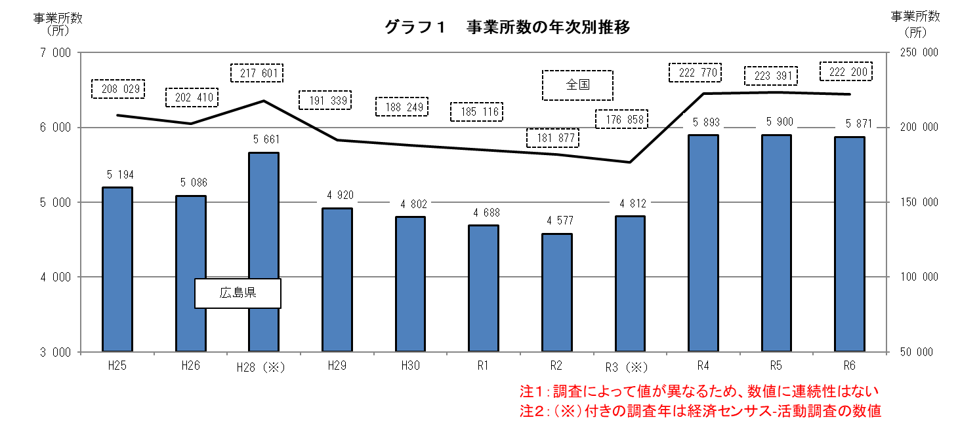
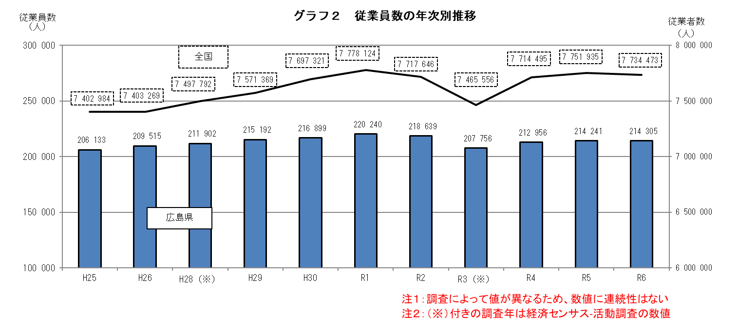
参考表２-１ 事業所数、従業者数の広島県と全国の比較（過去11年分）
（単位：所、人） |  |  |  |  |  |  | （事業所規模は注釈１を参照）
公表年 | 調査名 | 調査年 | 調査時期 | 事業所数 |  | 従業者数

 |  |  |  | 広島県 | 全国 | 広島県 | 全国
平成26年 | 平成25年工業統計調査 | H25 | 2013-12-31 | 5194 | 208029 | 206133 | 7402984
平成27年 | 平成26年工業統計調査 | H26 | 2014-12-31 | 5086 | 202410 | 209515 | 7403269
平成29年 | 平成28年経済センサス | H28（※） | 2016-06-01 | 5661 | 217601 | 211902 | 7497792
平成30年 | 平成29年工業統計調査 | H29 | 2017-06-01 | 4920 | 191339 | 215192 | 7571369
令和元年 | 平成30年工業統計調査 | H30 | 2018-06-01 | 4802 | 188249 | 216899 | 7697321
令和２年 | 令和元年工業統計調査 | R1 | 2019-06-01 | 4688 | 185116 | 220240 | 7778124
令和３年 | 令和２年工業統計調査 | R2 | 2020-06-01 | 4577 | 181877 | 218639 | 7717646
令和４年 | 令和３年経済センサス | R3（※） | 2021-06-01 | 4812 | 176858 | 207756 | 7465556
令和５年 | 2022年経済構造実態調査 | R4 | 2022-06-01 | 5893 | 222770 | 212956 | 7714495
令和６年 | 2023年経済構造実態調査 | R5 | 2023-06-01 | 5900 | 223391 | 214241 | 7751935
令和７年 | 2024年経済構造実態調査 | R6 | 2024-06-01 | 5871 | 222200 | 214305 | 7734473
調査によって、値が異なるため、数値に連続性はない。比較時には注意が必要。

〔資料〕広島県「工業統計調査結果報告」、広島県「経済センサス‐活動調査（製造業分）結果報告」（平成23年、平成27年）、経済産業省「経済構造実態調査」（2022年）
注１：「工業統計調査」は、従業者規模４人以上の事業所が対象。「経済センサス－活動調査」は、全事業所が対象（表の数値は従業員規模４人以上）。
「経済構造実態調査（製造事業所調査）」は、売上高（製造事業所出荷額等）総額の上位から９割を達成する範囲に含まれる全事業所が対象。
２：令和２年（2020年）まで行われてきた「工業統計調査」は、令和４年（2022年）以降「経済構造実態調査」に包摂され、製造業事業所調査（「経済センサス-活動調査」実施年は除く）として実施。
３：H28の前年比は、「H26比」である。
４：平成20年調査において、日本標準産業分類の改定が行われたため、前年比については平成19年の数値を平成20年の分類で再集計し計算している。
５：平成29年（平成30年公表）以降の工業統計調査及び経済センサス‐活動調査では、「常用雇用者及び有給役員のうち、別経営の事業所へ出向又は派遣している人（以下「送出者」という。）」を調査しているが、
平成26年（平成27年公表）以前の工業統計調査では送出者について調査していない。そのため、時系列表比較の際には注意が必要。
６：（※）付きの調査年は経済センサス-活動調査の数値。

参考表2-2(全国との時系列比較)
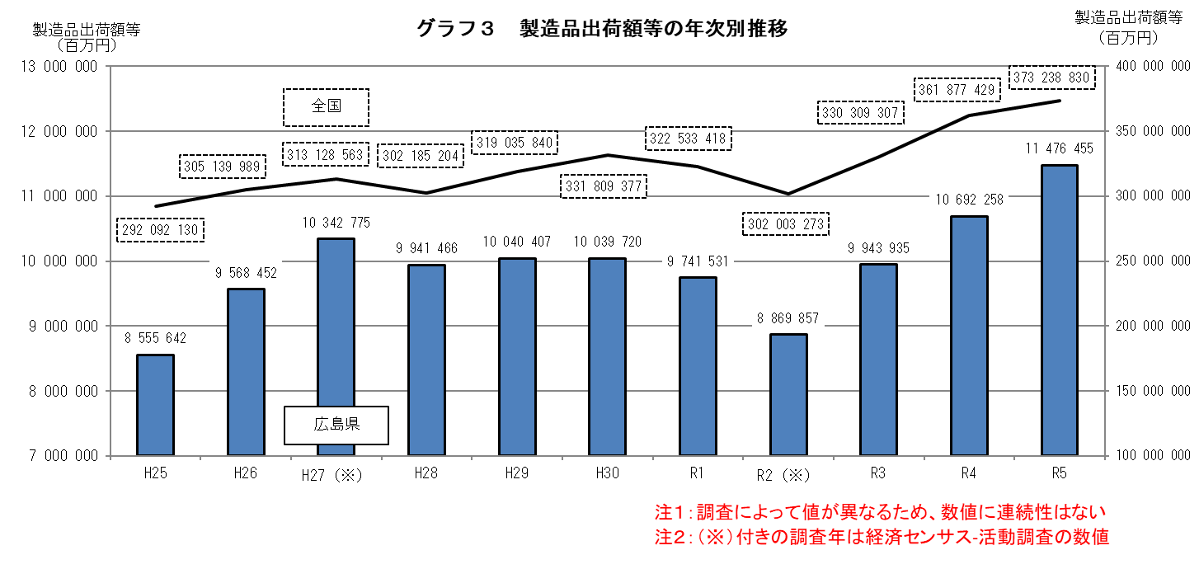
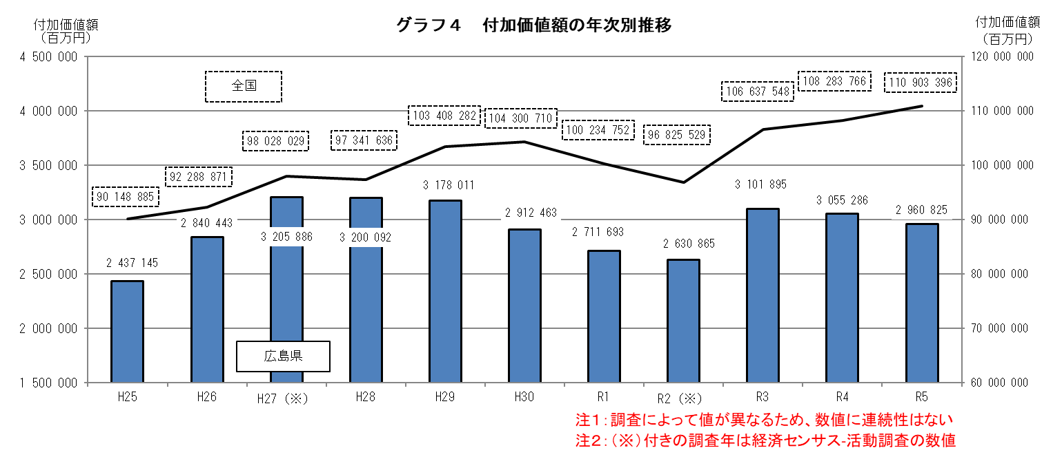
参考表２-２ 製造品出荷額等、付加価値額の広島県と全国の比較（過去11年分）
（単位：百万円） |  |  |  |  |  |  | （事業所規模は注釈１を参照）
公表年 | 調査名 | 調査年 | 調査時期 | 製造品出荷額等 |  | 付加価値額

 |  |  |  | 広島県 | 全国 | 広島県 | 全国
平成26年 | 平成25年工業統計調査 | H25 | H25.1～12 | 8555642 | 292092130 | 2437145 | 90148885
平成27年 | 平成26年工業統計調査 | H26 | H26.1～12 | 9568452 | 305139989 | 2840443 | 92288871
平成29年 | 平成28年経済センサス | H27（※） | H27.1～12 | 10342775 | 313128563 | 3205886 | 98028029
平成30年 | 平成29年工業統計調査 | H28 | H28.1～12 | 9941466 | 302185204 | 3200092 | 97341636
令和元年 | 平成30年工業統計調査 | H29 | H29.1～12 | 10040407 | 319035840 | 3178011 | 103408282
令和２年 | 令和元年工業統計調査 | H30 | H30.1～12 | 10039720 | 331809377 | 2912463 | 104300710
令和３年 | 令和２年工業統計調査 | R1 | H31.1～R1.12 | 9741531 | 322533418 | 2711693 | 100234752
令和４年 | 令和３年経済センサス | R2（※） | R2.1～12 | 8869857 | 302003273 | 2630865 | 96825529
令和５年 | 2022年経済構造実態調査 | R3 | R3.1～12 | 9943935 | 330309307 | 3101895 | 106637548
令和６年 | 2023年経済構造実態調査 | R4 | R4.1～12 | 10692258 | 361877429 | 3055286 | 108283766
令和７年 | 2024年経済構造実態調査 | R5 | R5.1～12 | 11476455 | 373238830 | 2960825 | 110903396
調査によって、値が異なるため、数値に連続性はない。比較時には注意が必要。

〔資料〕広島県「工業統計調査結果報告」、広島県「経済センサス‐活動調査（製造業分）結果報告」（平成23年、平成27年）、経済産業省「経済構造実態調査」（2022年）
注１：「工業統計調査」は、従業者規模４人以上の事業所が対象。「経済センサス－活動調査」は、全事業所が対象（表の数値は従業員規模４人以上）。
「経済構造実態調査（製造事業所調査）」は、売上高（製造事業所出荷額等）総額の上位から９割を達成する範囲に含まれる全事業所が対象。
２：H27（経理項目のみ）、R２は、個人経営を含まない。
３：令和２年（2020年）まで行われてきた「工業統計調査」は、令和４年（2022年）以降「経済構造実態調査」に包摂され、製造業事業所調査（「経済センサス-活動調査」実施年は除く）として実施。
４：H28の前年比は、「H26比」である。
５：付加価値額について、従業者４～29人の事業所は粗付加価値額である。
６：平成20年調査において、日本標準産業分類の改定が行われたため、前年比については平成19年の数値を平成20年の分類で再集計し計算している。
７：（※）付きの調査年は経済センサス-活動調査の数値。

